Данные для расчета трафика
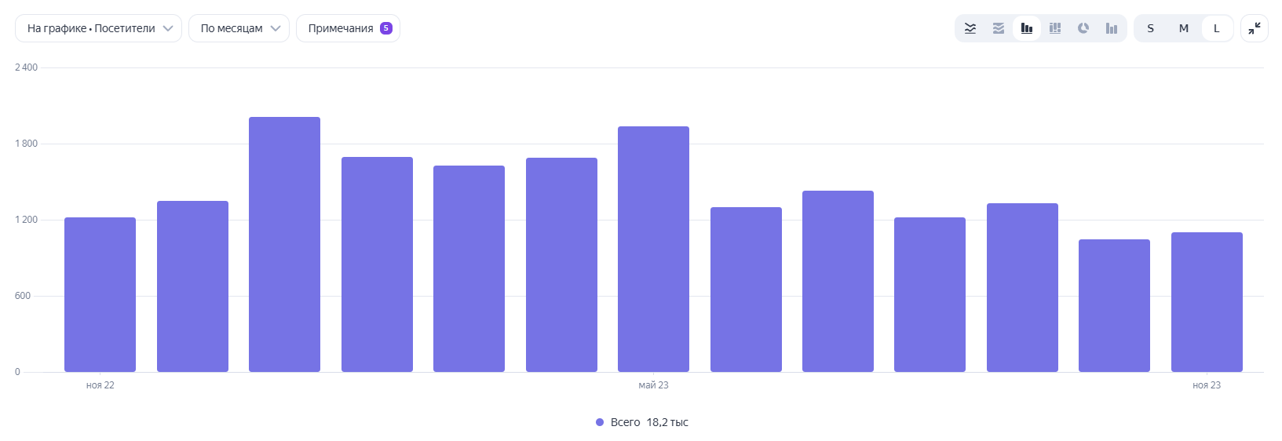
Сайт | ПС | Регион(ы) | Атрибуция | Тип посещаемости | С Брендовым трафиком или Без Брендового считаем (СБ или ББ) | Индивидуальные условия (нет или указываем какие) | Доп. комментарии
lirano-x.ru | Я, G | Санкт-Петербург и ЛО, Москва и МО | последний переход | Посетители | ББ | данные: без роботов | Не кросс-девайс
 |  |  |  |  | !*лирано*икс*
 |  |  |  |  | !*lirano*x*
 |  |  |  |  | !*лирано*
 |  |  |  |  | !*lirano*
 |  |  |  |  | !*лираноикс*
 |  |  |  |  | !*liranox*

lirano-x.ru

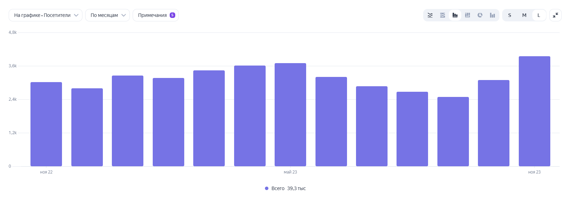

msk.lirano-x.ru

Спрос по маскам за 2 года
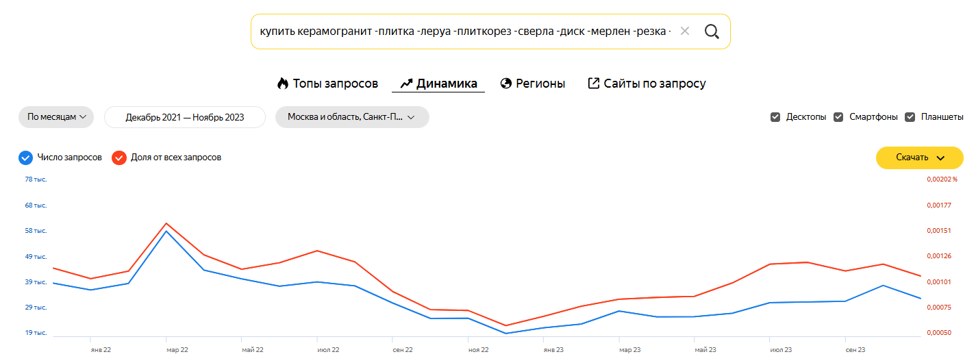
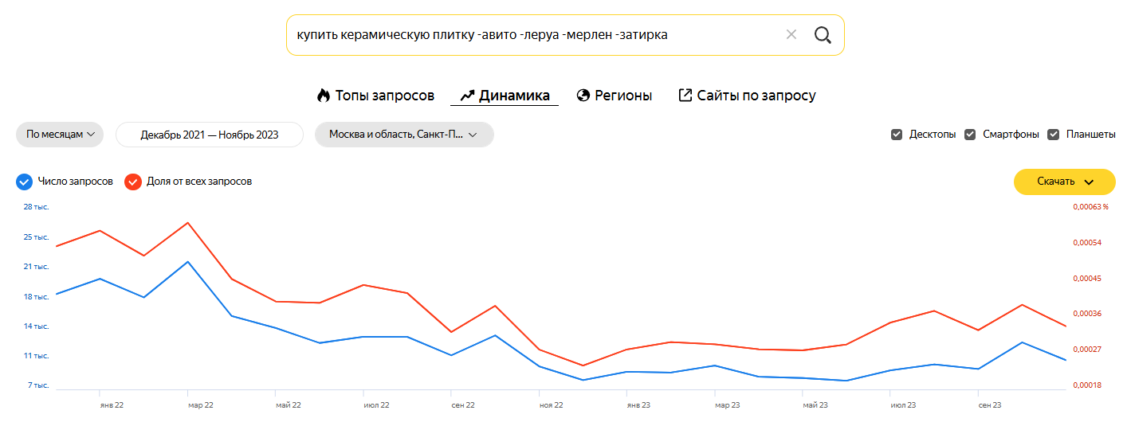
Маска 1 (купить керамогранит -плитка -леруа -плиткорез -сверла -диск -мерлен -резка -авито) | Спрос (Санкт-Петербург и ЛО + Москва и МО) | Маска 2 (купить керамическую плитку -авито -леруа -мерлен -затирка) | Спрос (Санкт-Петербург и ЛО + Москва и МО) | Маска 1 + Маска 2 | Суммарный Спрос | Коэффициент сезонности
Dec-21 | 39755 | Dec-21 | 18426 | Dec-21 | 58181 | 1.25
Jan-22 | 37136 | Jan-22 | 20255 | Jan-22 | 57391 | 1.23
Feb-22 | 39639 | Feb-22 | 18038 | Feb-22 | 57677 | 1.24
Mar-22 | 59576 | Mar-22 | 22284 | Mar-22 | 81860 | 1.76
Apr-22 | 44709 | Apr-22 | 15813 | Apr-22 | 60522 | 1.30
May-22 | 41399 | May-22 | 14394 | May-22 | 55793 | 1.20
Jun-22 | 38611 | Jun-22 | 12611 | Jun-22 | 51222 | 1.10
Jul-22 | 40229 | Jul-22 | 13347 | Jul-22 | 53576 | 1.15
Aug-22 | 38707 | Aug-22 | 13327 | Aug-22 | 52034 | 1.12
Sep-22 | 32190 | Sep-22 | 11139 | Sep-22 | 43329 | 0.93
Oct-22 | 26329 | Oct-22 | 13516 | Oct-22 | 39845 | 0.85
Nov-22 | 26394 | Nov-22 | 9832 | Nov-22 | 36226 | 0.78
Dec-22 | 20605 | Dec-22 | 8187 | Dec-22 | 28792 | 0.62
Jan-23 | 22741 | Jan-23 | 9177 | Jan-23 | 31918 | 0.68
Feb-23 | 24179 | Feb-23 | 9101 | Feb-23 | 33280 | 0.71
Mar-23 | 29153 | Mar-23 | 9925 | Mar-23 | 39078 | 0.84
Apr-23 | 26904 | Apr-23 | 8598 | Apr-23 | 35502 | 0.76
May-23 | 26997 | May-23 | 8438 | May-23 | 35435 | 0.76
Jun-23 | 28267 | Jun-23 | 8124 | Jun-23 | 36391 | 0.78
Jul-23 | 32682 | Jul-23 | 9563 | Jul-23 | 42245 | 0.91
Aug-23 | 33734 | Aug-23 | 10520 | Aug-23 | 44254 | 0.95
Sep-23 | 35012 | Sep-23 | 10420 | Sep-23 | 45432 | 0.97
Oct-23 | 39927 | Oct-23 | 13175 | Oct-23 | 53102 | 1.14
Nov-23 | 34962 | Nov-23 | 10807 | Nov-23 | 45769 | 0.98
 |  |  |  | Среднее значение: | 46619

Сравнение базы и сезонности
Базовый трафик
Коэффициент сезонности
Месяц визита | Базовый трафик | Коэффициент сезонности
Dec-21 | 3454 | 1.25
Jan-22 | 4082 | 1.23
Feb-22 | 4382 | 1.24
Mar-22 | 9254 | 1.76
Apr-22 | 7221 | 1.30
May-22 | 6391 | 1.20
Jun-22 | 6524 | 1.10
Jul-22 | 6267 | 1.15
Aug-22 | 5421 | 1.12
Sep-22 | 4332 | 0.93
Oct-22 | 4039 | 0.85
Nov-22 | 4500 | 0.78
Dec-22 | 4357 | 0.62
Jan-23 | 5443 | 0.68
Feb-23 | 4927 | 0.71
Mar-23 | 5156 | 0.84
Apr-23 | 5376 | 0.76
May-23 | 5722 | 0.76
Jun-23 | 4538 | 0.78
Jul-23 | 4342 | 0.91
Aug-23 | 3898 | 0.95
Sep-23 | 3824 | 0.97
Oct-23 | 4139 | 1.14
Nov-23 | 5048 | 0.98

